关系图
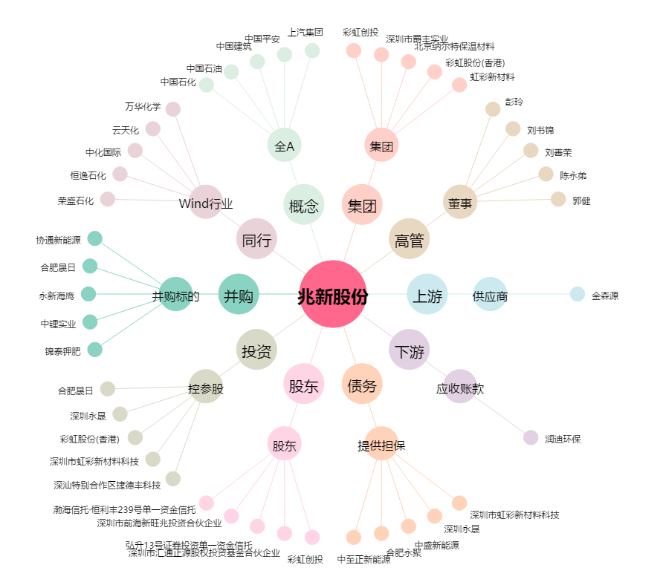
兆新股份[002256.SZ] - 关系概览图

